상품제안서
클래식 멀티필통 | 상품코드: S04678

 |  |  |  |  |  |  | 02-713-8555 | www.synergygift.co.kr
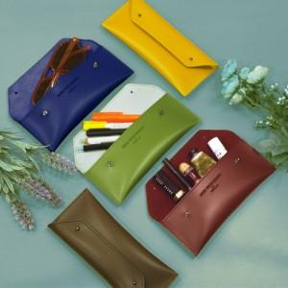

【상세/제작정보】 | 필요에 따라 필통으로도 안경케이스로도 화장품 파우치로도 다용도 활용

【인쇄/포장옵션】 | 불박 / OPP(비닐)

【공급단가】 | 수량 | 100~ | 300~ | 500~ | 1,000~ | 3,000~
*VAT별도 | 단가 | 5,850원 | 4,920원 | 4,090원 | 3,640원 | 3,360원

【상품 URL】 | https://www.synergygift.co.kr:443/src/goods_detail.php?gdno=4404

